Kế hoạch
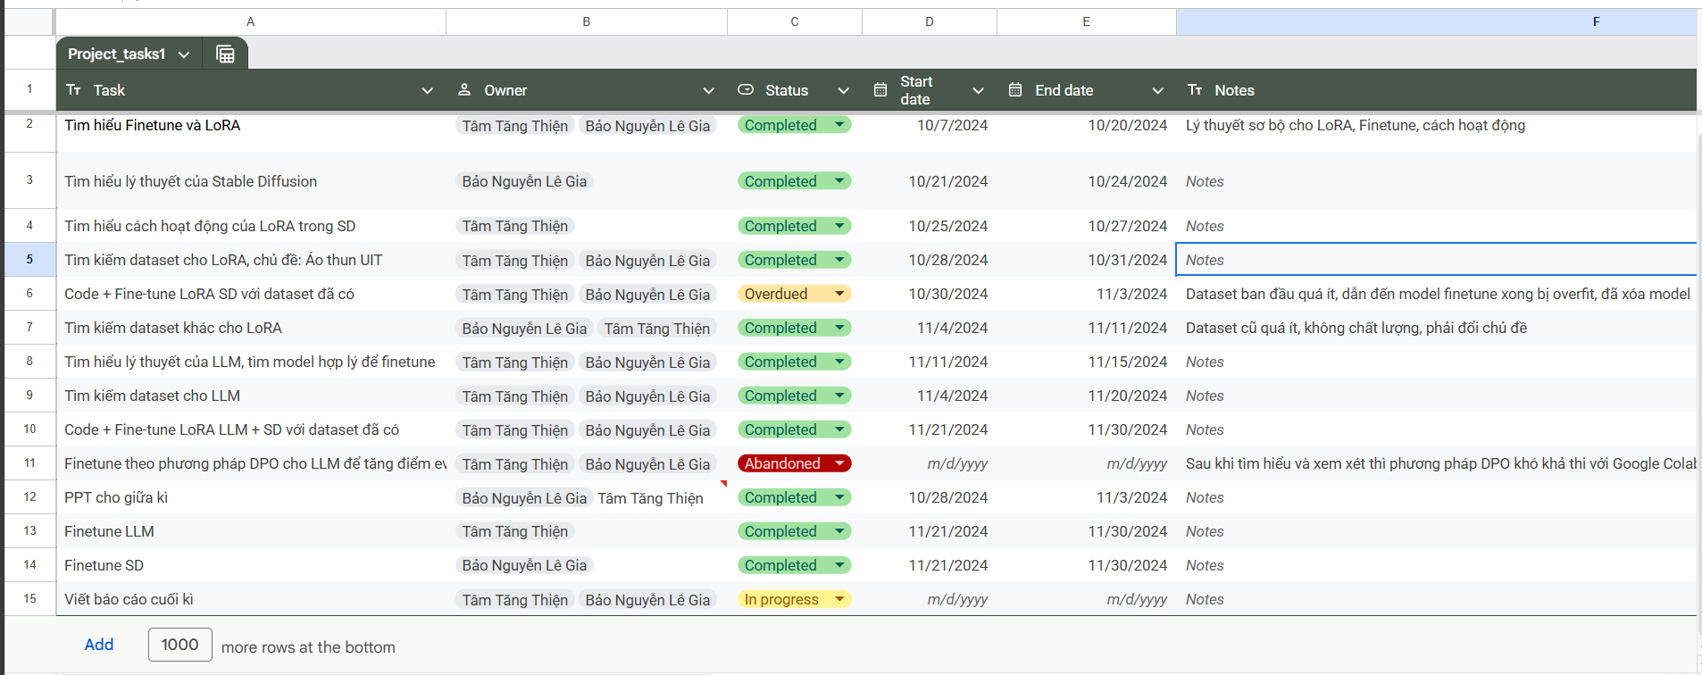
Task | Owner | Status | Start date | End date | Notes
Tìm hiểu Finetune và LoRA | Tâm Tăng Thiện Bảo Nguyễn Lê Gia | Completed | 10/7/2024 | 10/20/2024 | Lý thuyết sơ bộ cho LoRA, Finetune, cách hoạt động
Tìm hiểu lý thuyết của Stable Diffusion | Bảo Nguyễn Lê Gia | Completed | 10/21/2024 | 10/24/2024
Tim hiểu cách hoạt động của LoRA trong SD | Tâm Tăng Thiện | Completed | 10/25/2024 | 10/27/2024
Tìm kiếm dataset cho LoRA, chủ đề: Áo thun UIT | Tâm Tăng Thiện Bảo Nguyễn Lê Gia | Completed | 10/28/2024 | 10/31/2024
Code + Fine-tune LoRA SD với dataset đã có | Tâm Tăng Thiện Bảo Nguyễn Lê Gia | Overdued | 10/30/2024 | 11/3/2024 | Dataset ban đầu quá ít, dẫn đến model finetune xong bị overfit, đã xóa model
Tìm kiếm dataset khác cho LoRA | Bảo Nguyễn Lê Gia Tâm Tăng Thiện | Completed | 11/4/2024 | 11/11/2024 | Dataset cũ quá ít, không chất lượng, phải đổi chủ đề
Tìm hiểu lý thuyết của LLM, tìm model hợp lý để finetune | Tâm Tăng Thiện Bảo Nguyễn Lê Gia | Completed | 11/11/2024 | 11/15/2024
Tìm kiếm dataset cho LLM | Tâm Tăng Thiện Bảo Nguyễn Lê Gia | Completed | 11/4/2024 | 11/20/2024
Code + Fine-tune LoRA LLM + SD với dataset đã có | Tâm Tăng Thiện Bảo Nguyễn Lê Gia | Completed | 11/21/2024 | 11/30/2024
Finetune theo phương pháp DPO cho LLM để tăng điểm eval | Tâm Tăng Thiện Bảo Nguyễn Lê Gia | Abandoned |  |  | Sau khi tìm hiểu và xem xét thì phương pháp DPO khó khả thi với Google Colab free vì tốn nhiều thời gian, cần nhiều điện toán
PPT cho giữa kì | Bảo Nguyễn Lê Gia Tâm Tăng Thiện | Completed | 10/28/2024 | 11/3/2024
Finetune LLM | Tâm Tăng Thiện | Completed | 11/21/2024 | 11/30/2024
Finetune SD | Bảo Nguyễn Lê Gia | Completed | 11/21/2024 | 11/30/2024
Viết báo cáo cuối kì | Tâm Tăng Thiện Bảo Nguyễn Lê Gia | In progress

